テスト用ソース
imp_MaskedData_KJ.conf
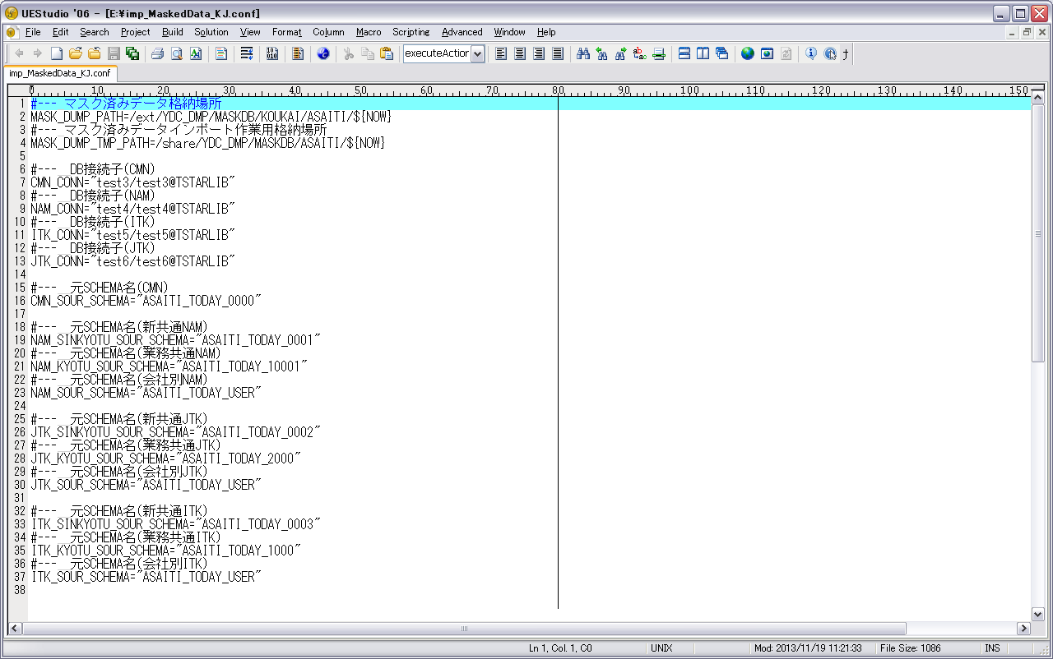

TBL.lst

drop_CMN.sql

drop_ITK.sql

drop_JTK.sql

drop_NAM.sql

検証物１
実行前
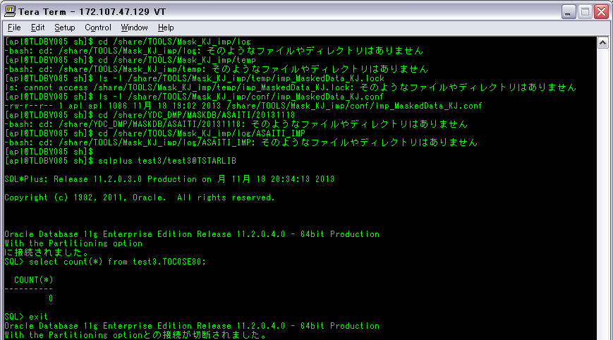
1‐1‐1

1‐1‐2

1‐1‐3

1‐2‐1

1‐3‐1

1‐3‐2

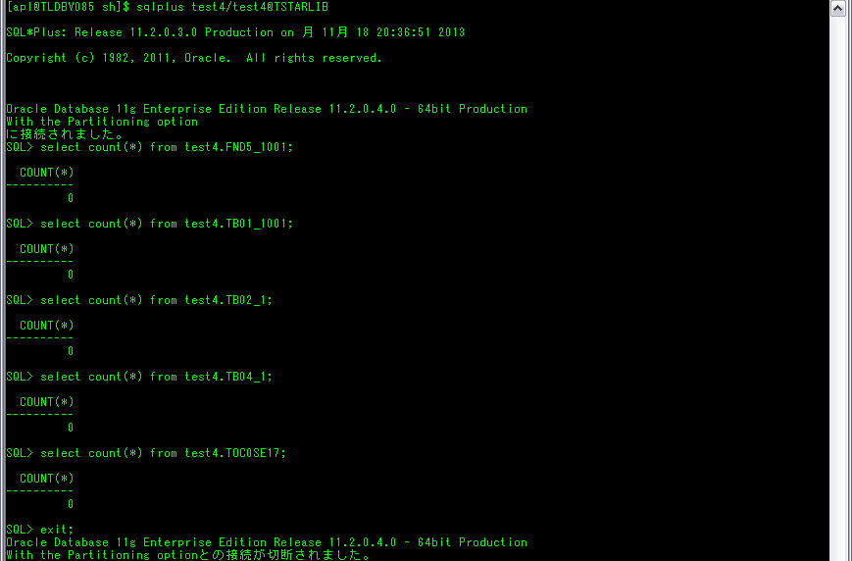

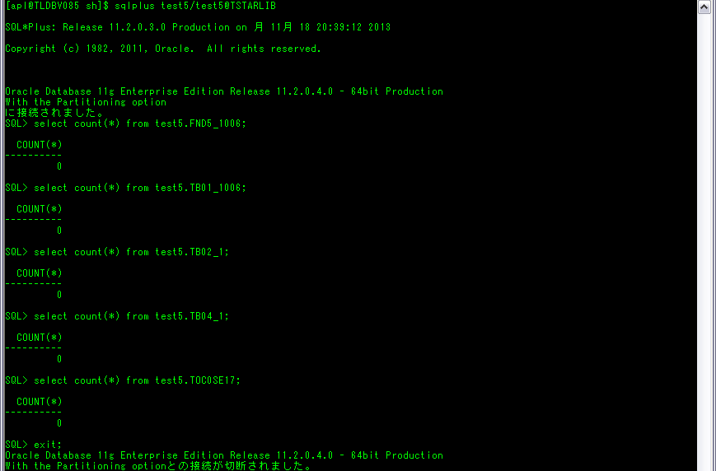



実行後
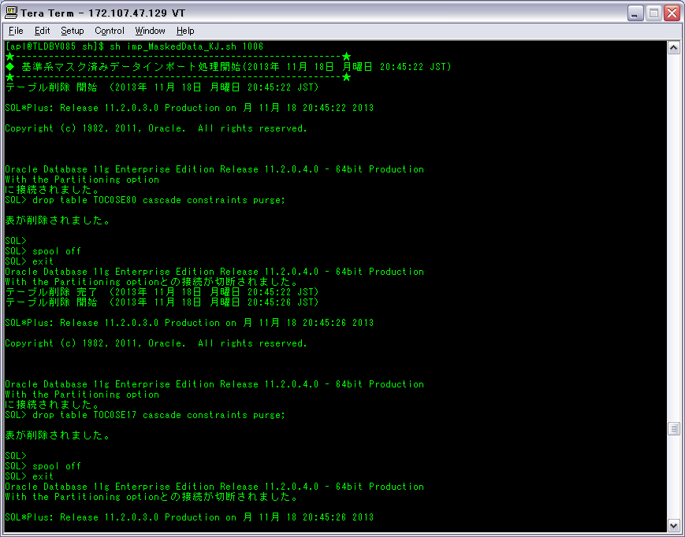

1-5-1

……
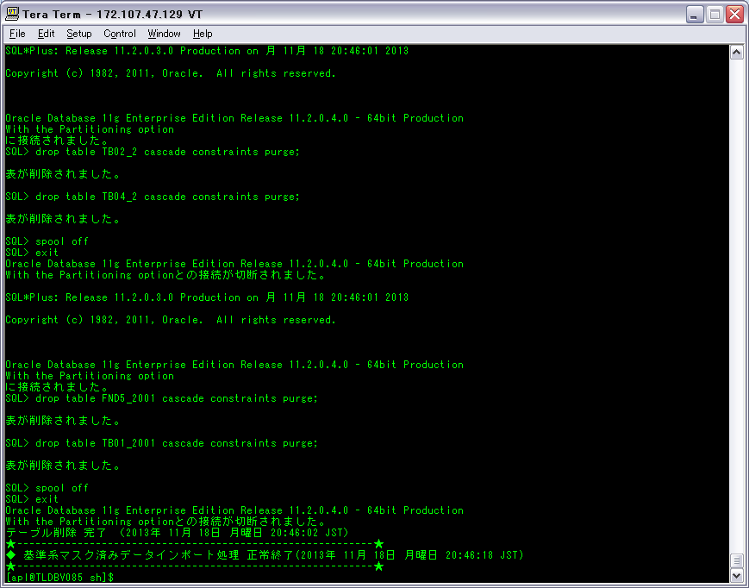

1-8-21

実行後のフォルダとファイルの確認
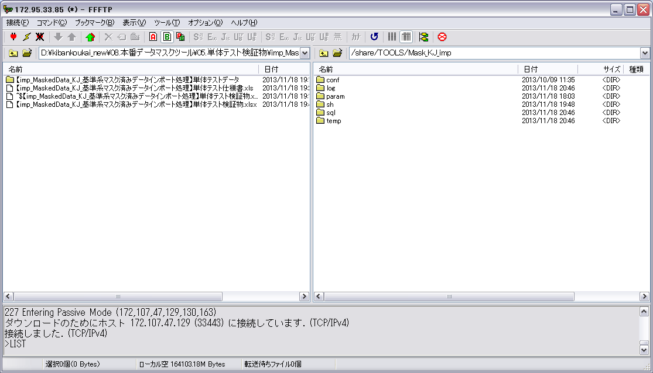

1-1-1

1-1-2

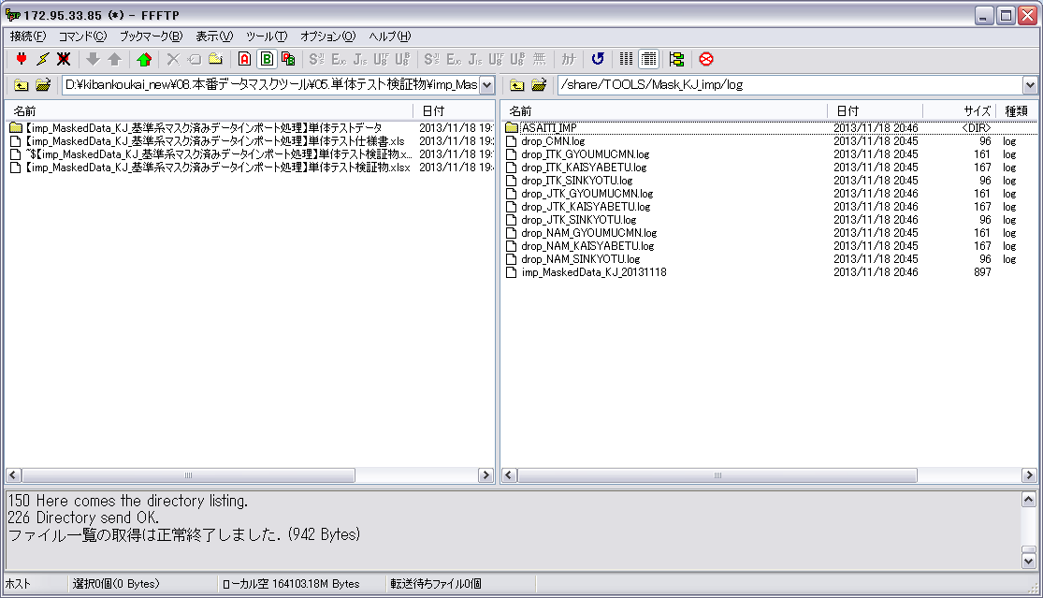

1-3-2

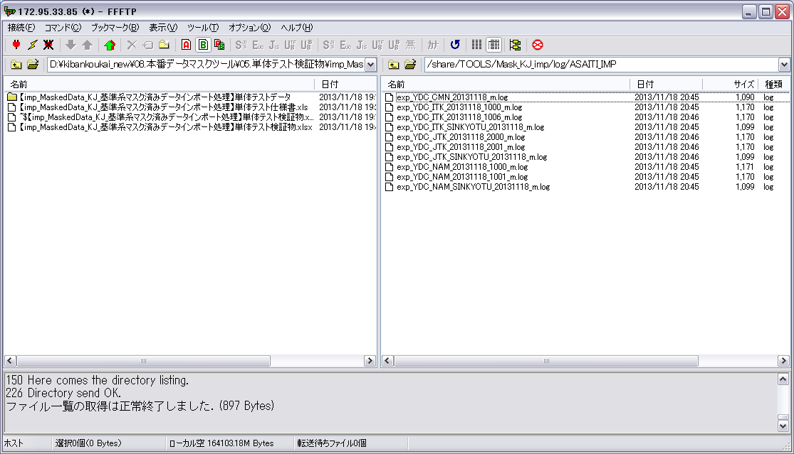

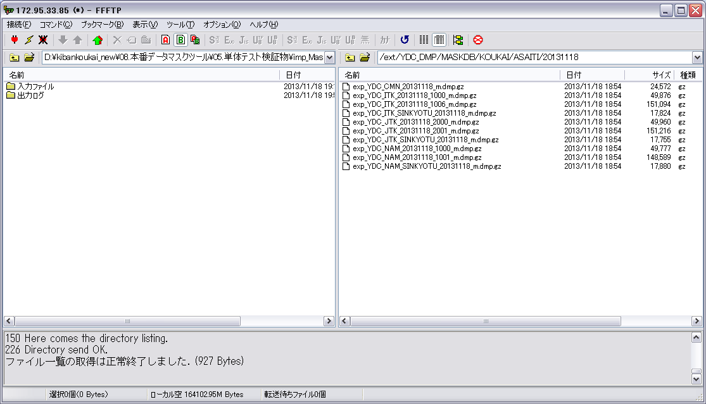

1-3-1
1-6-1
1-7-1

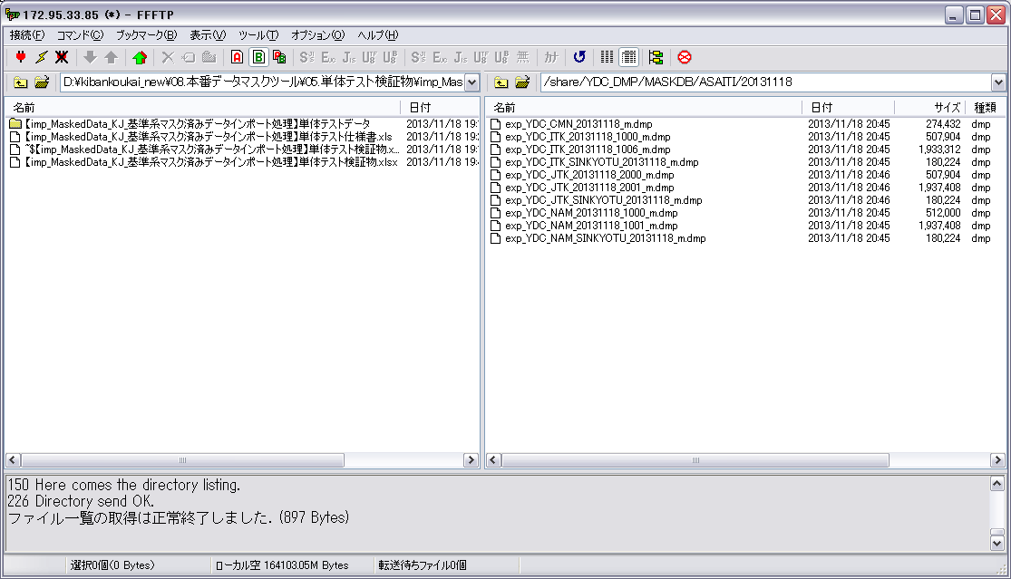

1-7-1

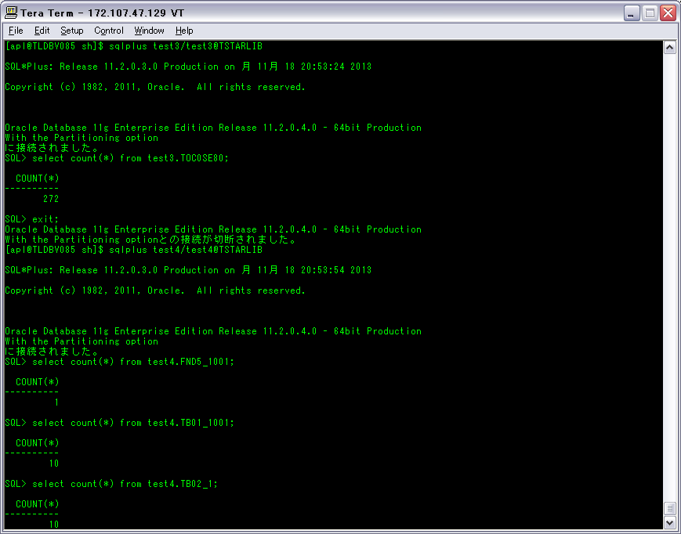

1-8-1

1-8-3
1-8-5
1-8-7

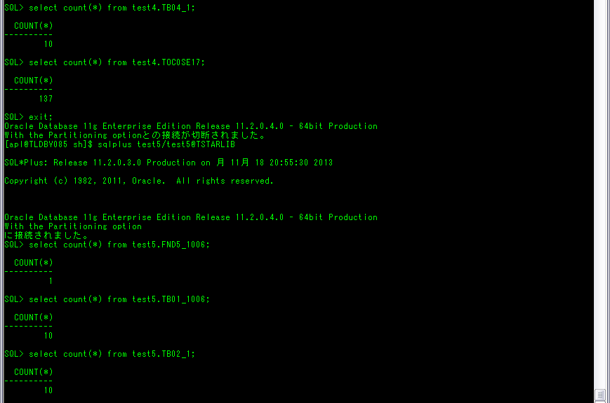

1-8-9
1-8-11
1-8-13



1-8-15
1-8-17
1-8-19

検証物２
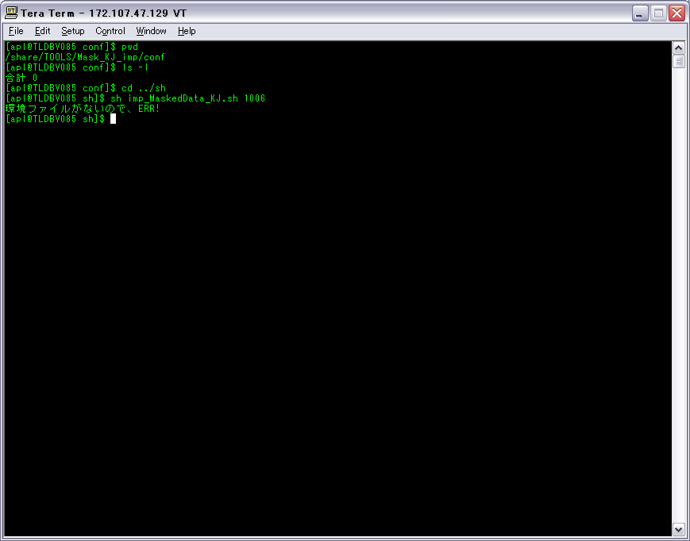
ケース1-2-2

検証物３
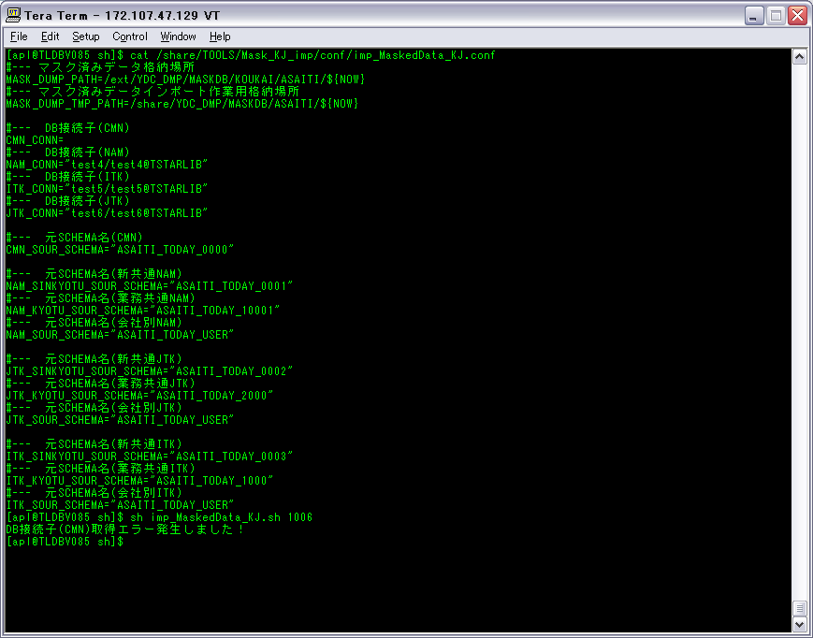
ケース1-4-1

検証物４

ケース1-4-2

検証物５

ケース1-4-3

検証物６

ケース1-4-4

検証物７

ケース1-4-5

検証物８

ケース1-4-6

検証物９

ケース1-4-7

検証物１０
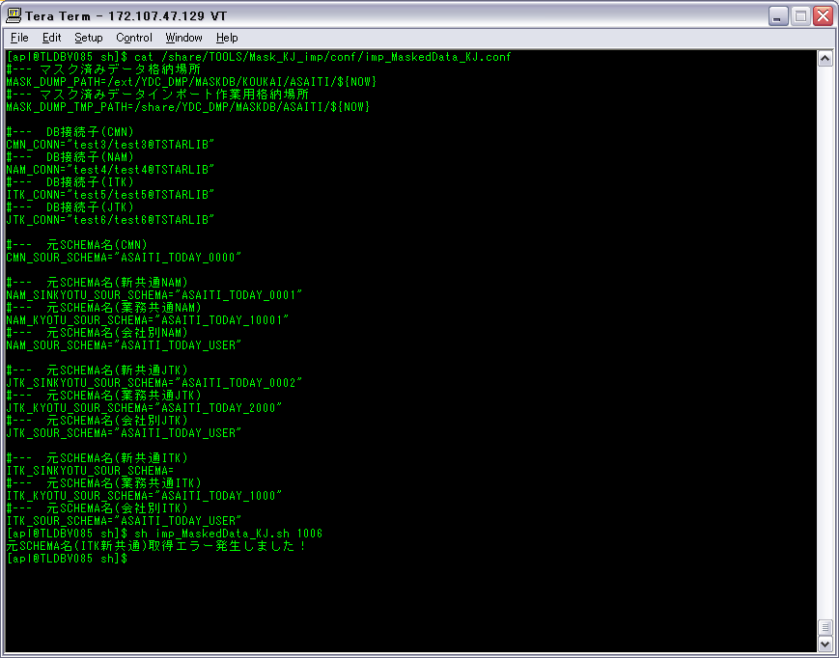
ケース1-4-8

検証物１１
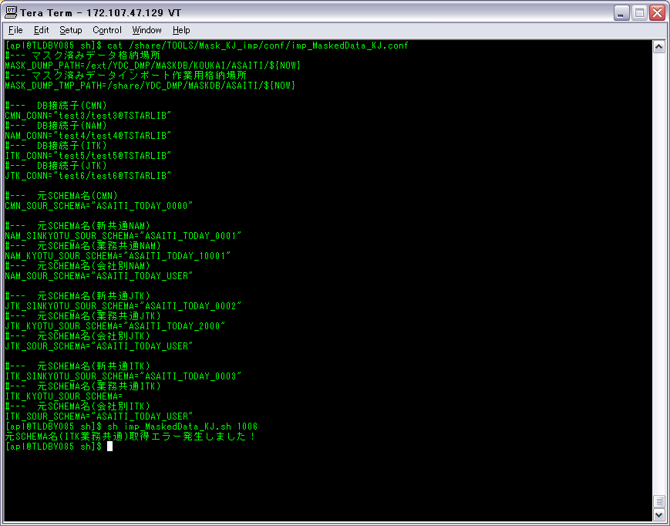
ケース1-4-9

検証物１２

ケース1-4-10

検証物１３

ケース1-4-11

検証物１４

ケース1-4-12

検証物１５

ケース1-4-13

検証物１６

ケース1-4-14

検証物１７
CMNインポート処理の場合、test3.toc0se80テーブルが存在していない場合、
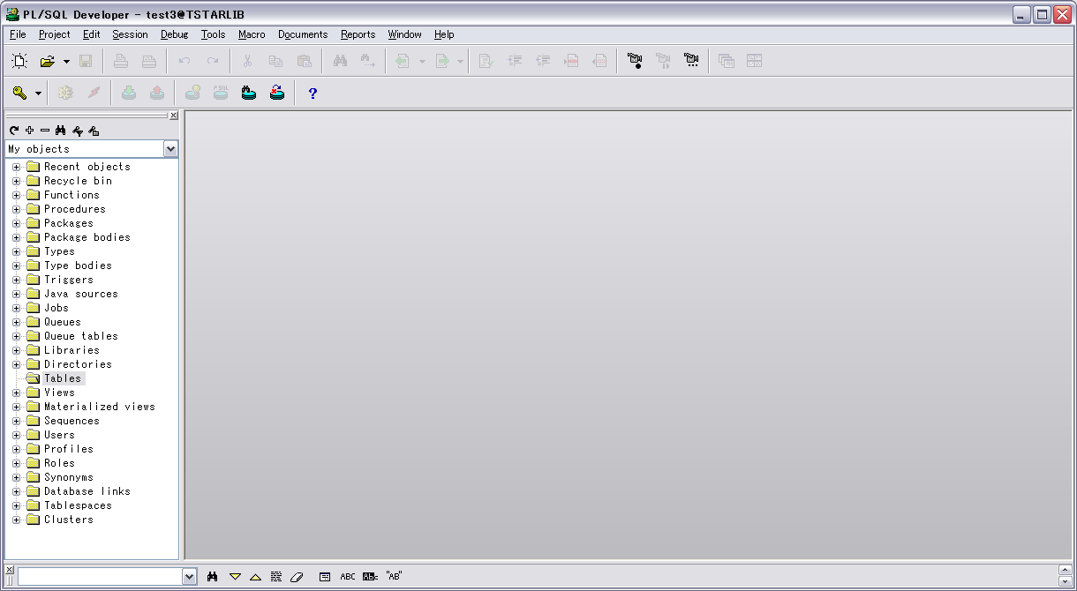

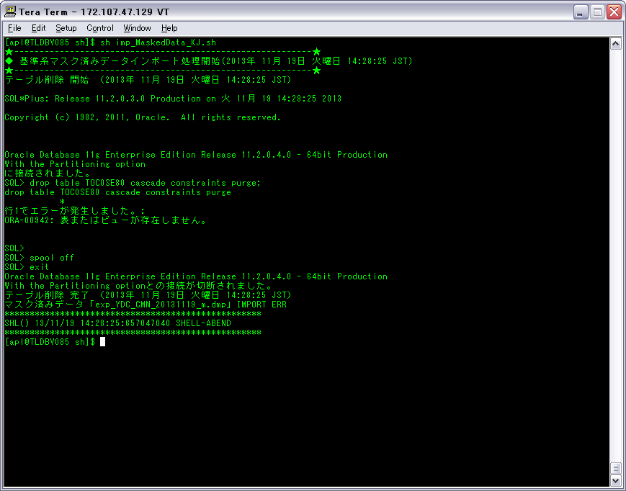

1‐5‐2

検証物１８
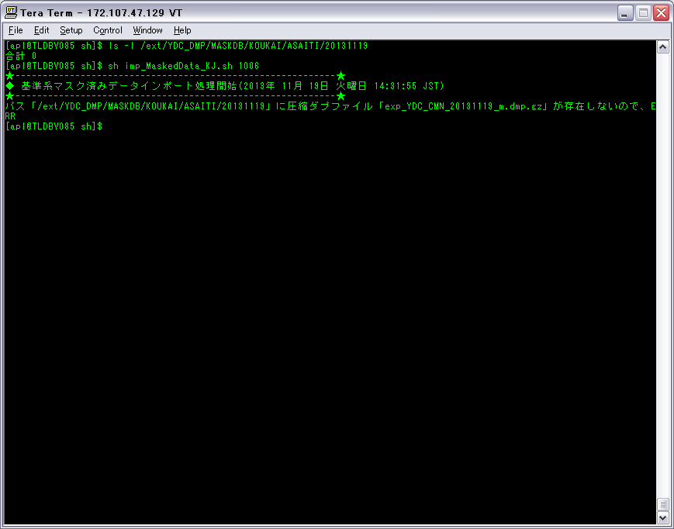
ケース1-6-2

検証物１９
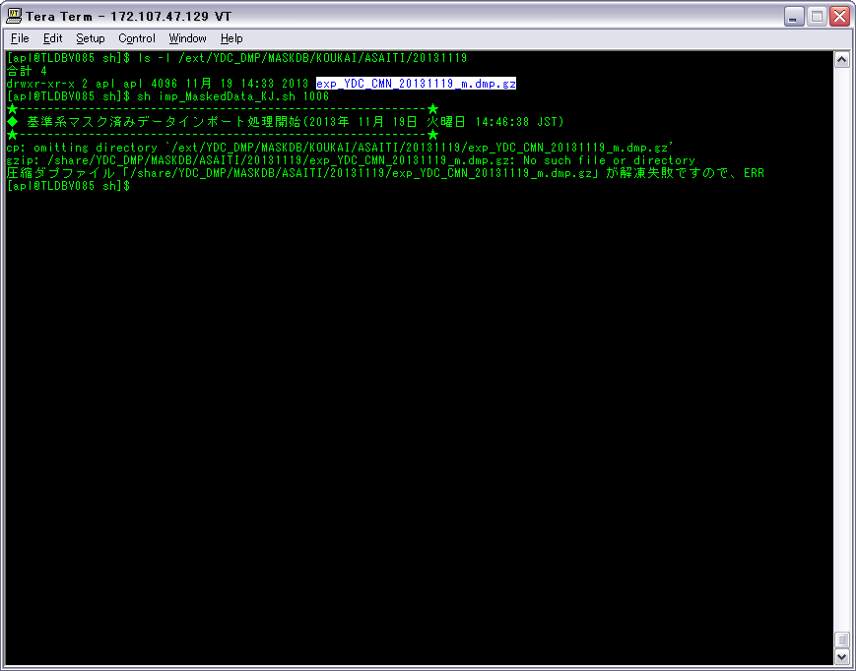
ケース1-7-2

検証物２０
ダプファイル「exp_YDC_CMN_20131119_m.dmp」のサイズが0で、関連な圧縮ダプファイルを用意しました。
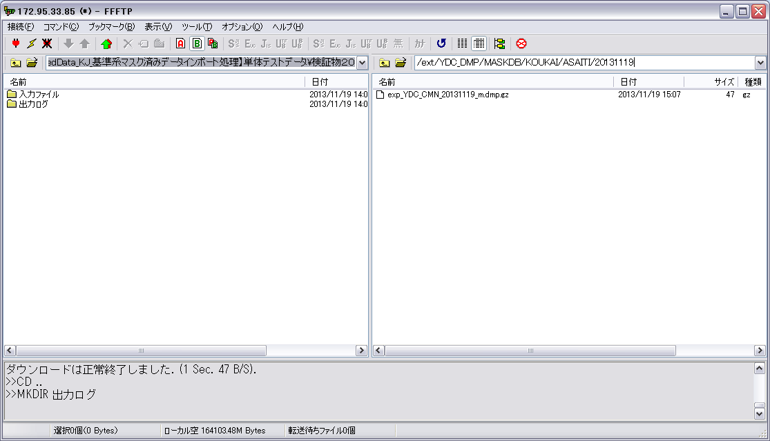

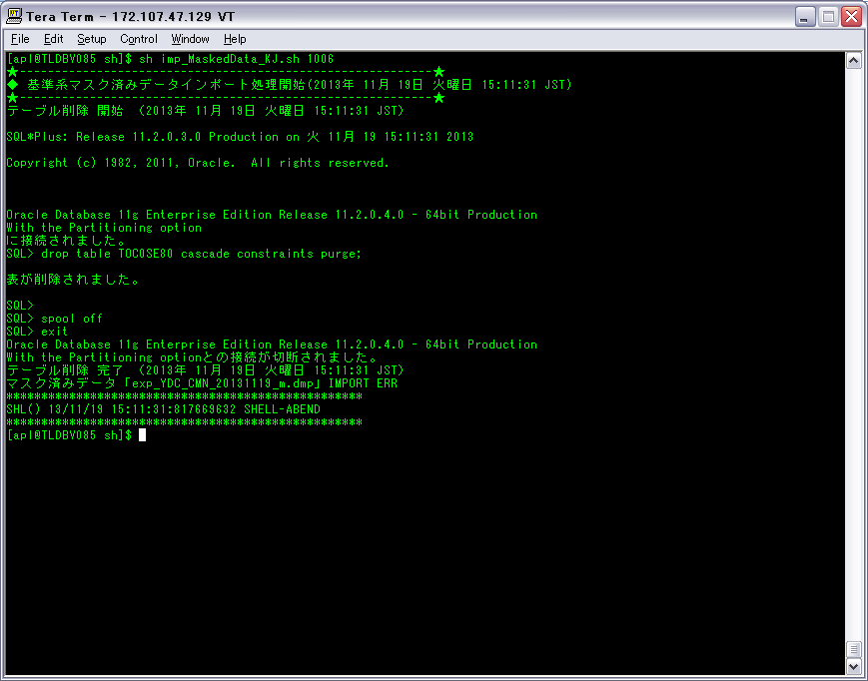

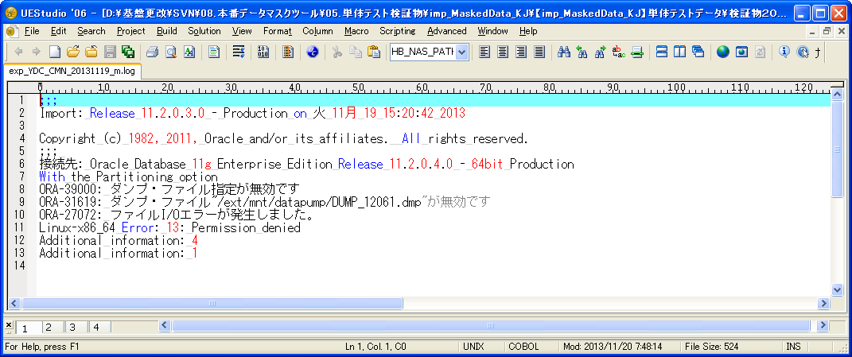

1‐8‐2

検証物２１
ダプファイル「exp_YDC_NAM_SINKYOTU_20131119_m.dmp」のサイズが0で、関連な圧縮ダプファイルを用意しました。
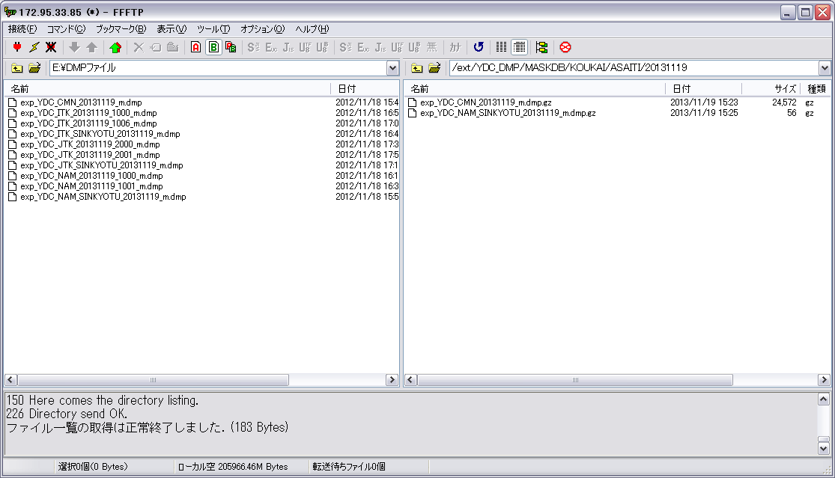

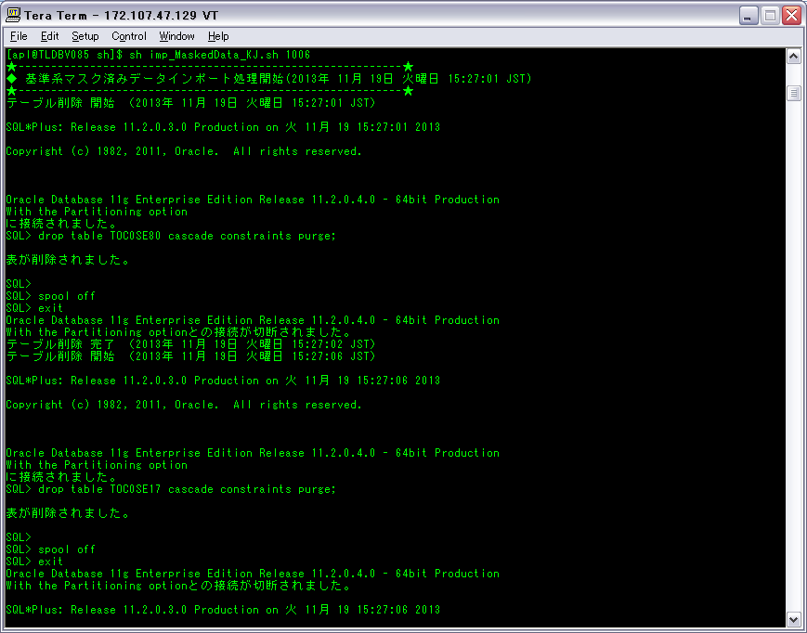

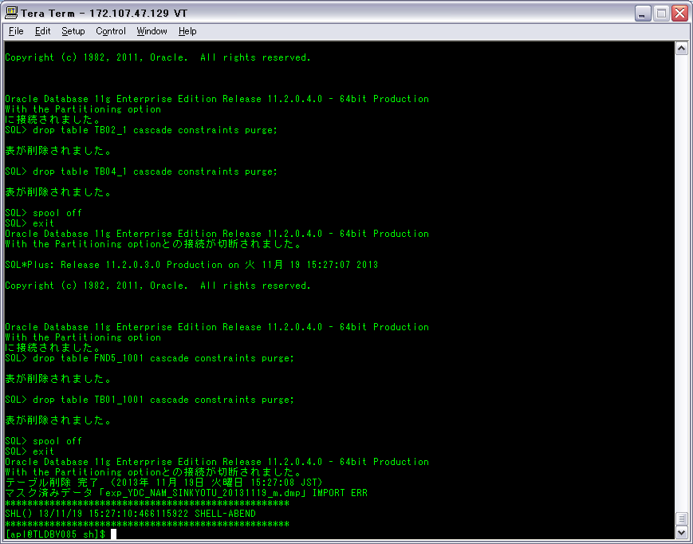

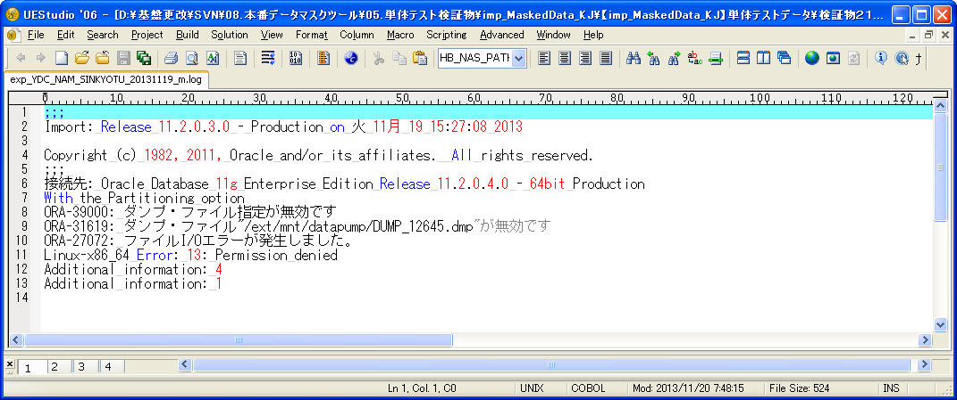

1‐8‐4

検証物２２
ダプファイル「exp_YDC_NAM_20131119_1000_m.dmp」のサイズが0で、関連な圧縮ダプファイルを用意しました。
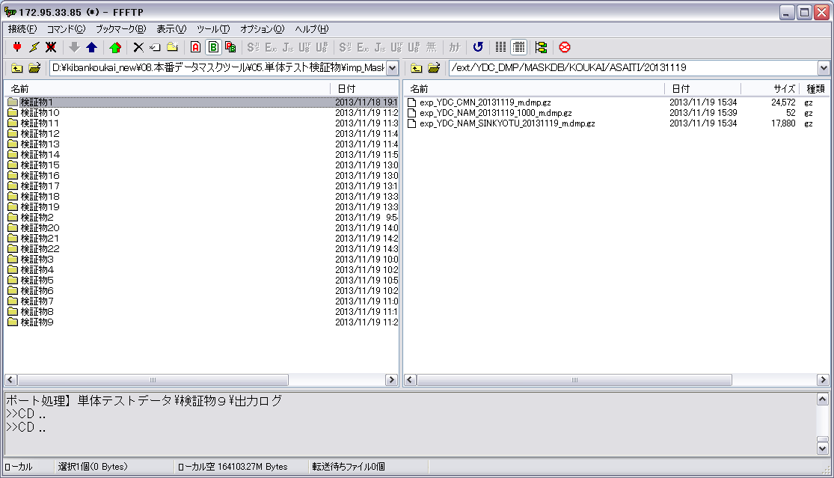







1‐8‐6

検証物２３
ダプファイル「exp_YDC_NAM_20131119_1001_m.dmp」のサイズが0で、関連な圧縮ダプファイルを用意しました。
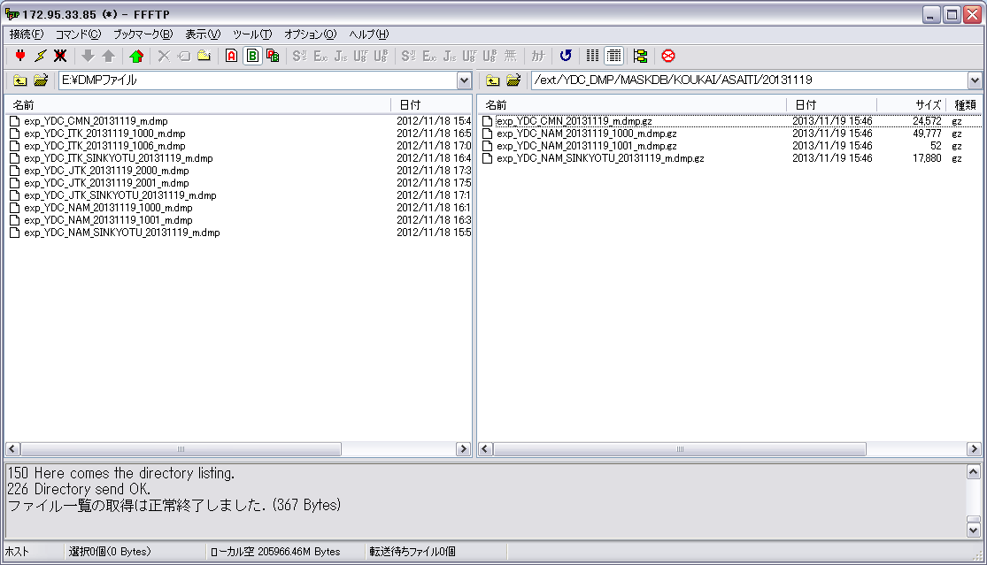







1‐8‐8

検証物２４
ダプファイル「exp_YDC_ITK_SINKYOTU_20131119_m.dmp」のサイズが0で、関連な圧縮ダプファイルを用意しました。
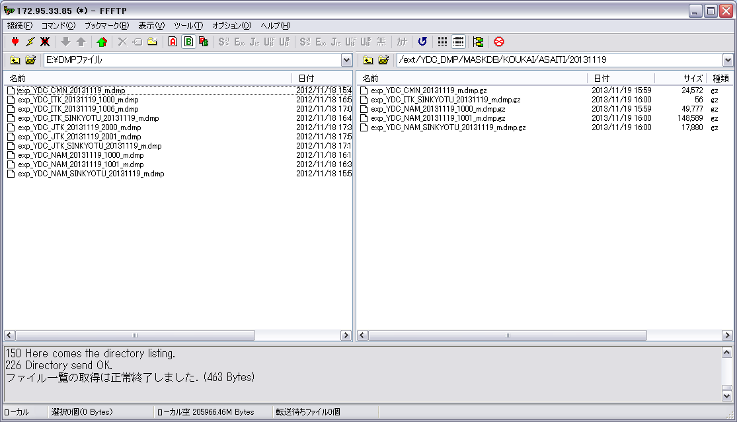

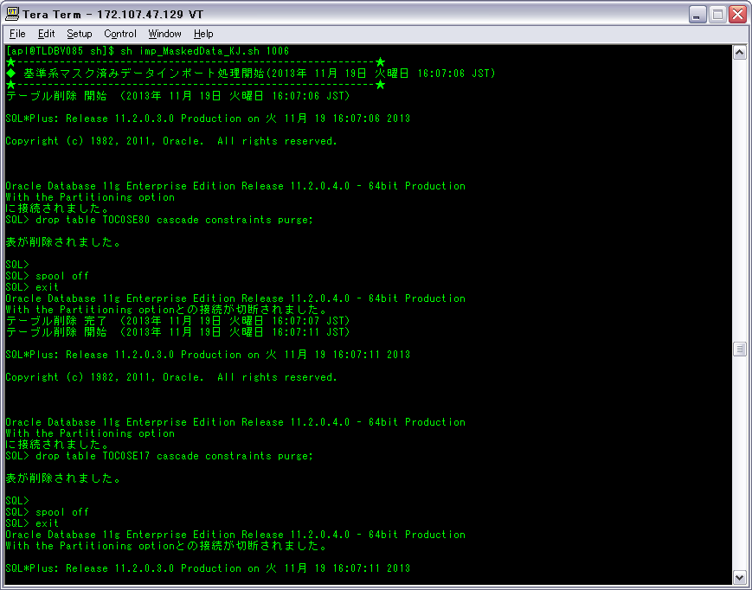

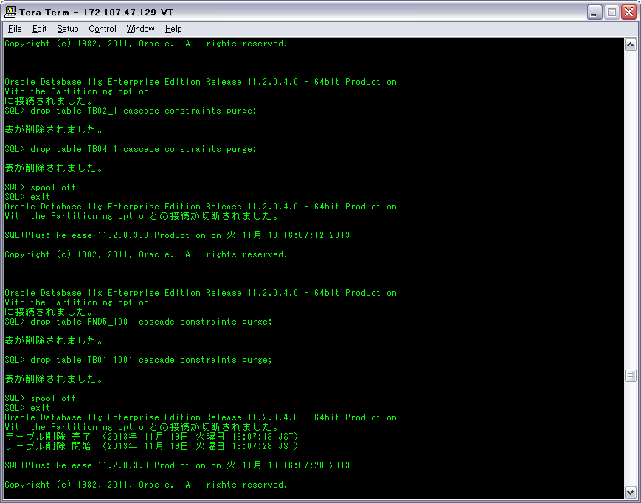

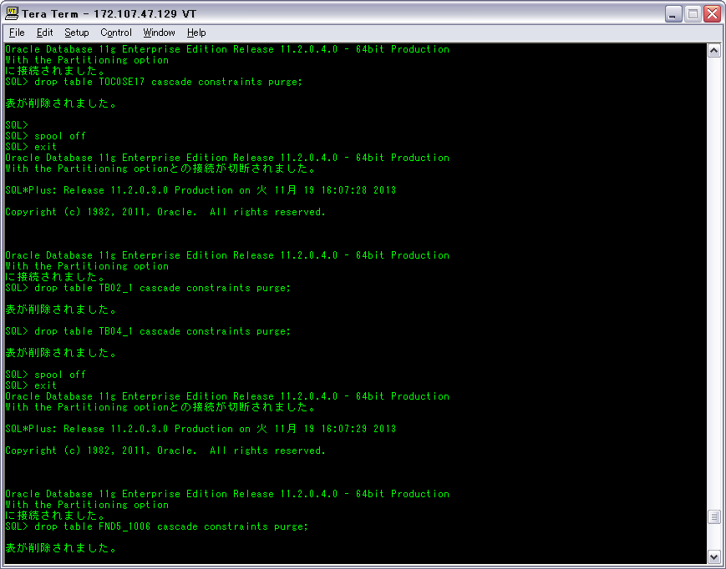





1‐8‐10

検証物２５
ダプファイル「exp_YDC_ITK_20131119_1000_m.dmp」のサイズが0で、関連な圧縮ダプファイルを用意しました。
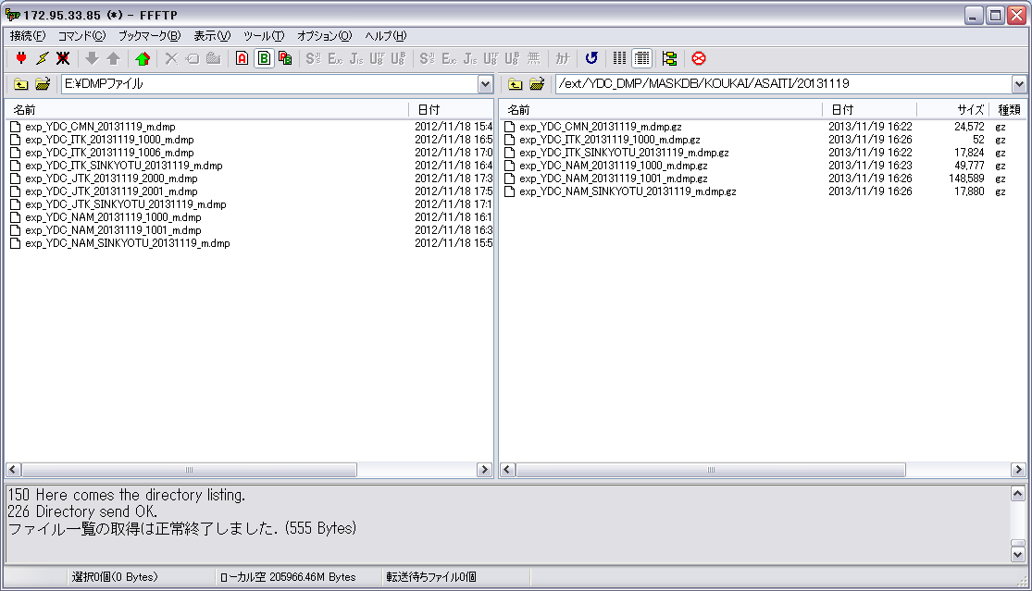











1‐8‐12

検証物２６
ダプファイル「exp_YDC_ITK_20131119_1006_m.dmp」のサイズが0で、関連な圧縮ダプファイルを用意しました。
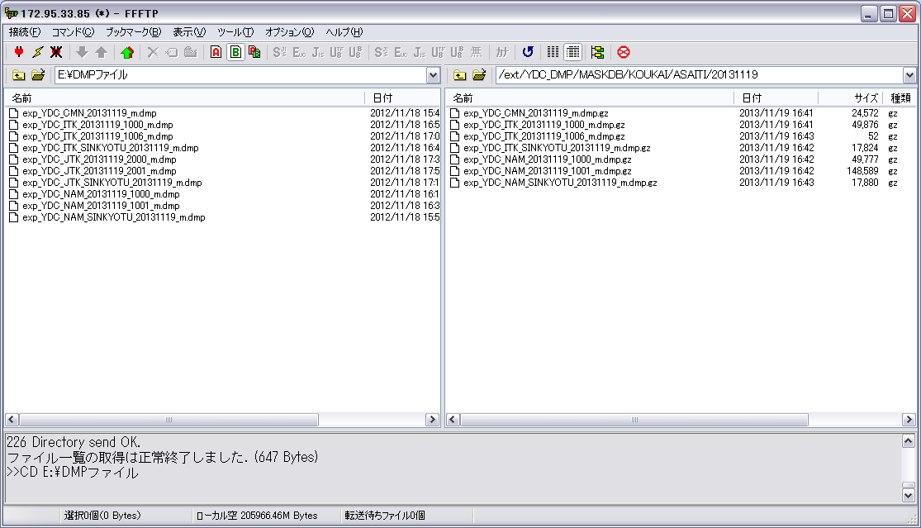

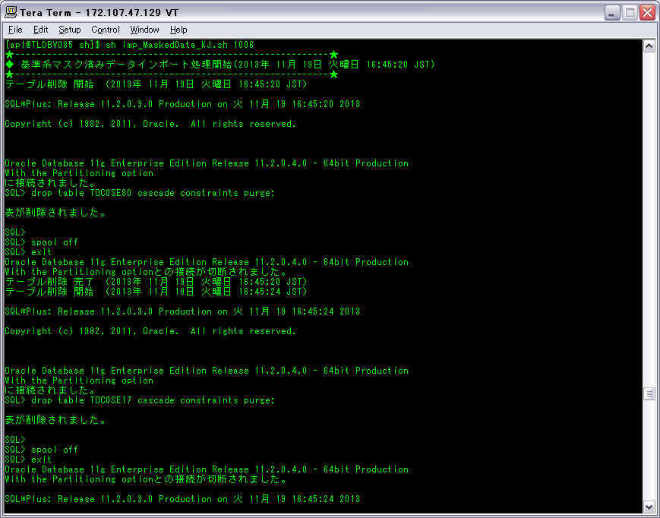









1‐8‐14

検証物２７
ダプファイル「exp_YDC_JTK_SINKYOTU_20131119_m.dmp」のサイズが0で、関連な圧縮ダプファイルを用意しました。
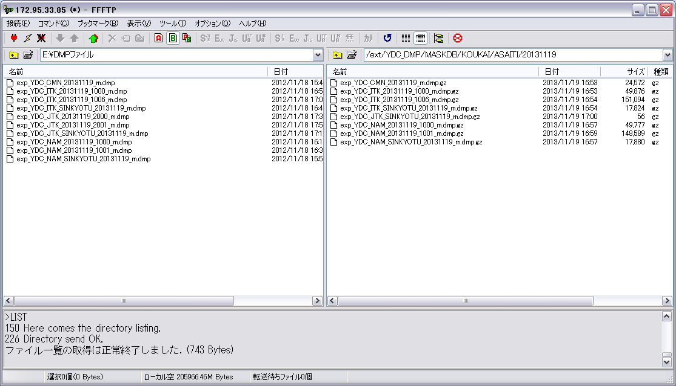







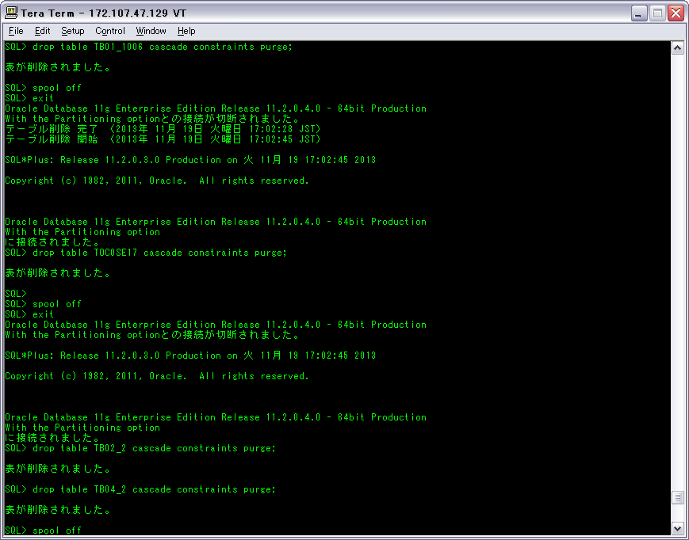





1‐8‐16

検証物２８
ダプファイル「exp_YDC_JTK_20131119_2000_m.dmp」のサイズが0で、関連な圧縮ダプファイルを用意しました。
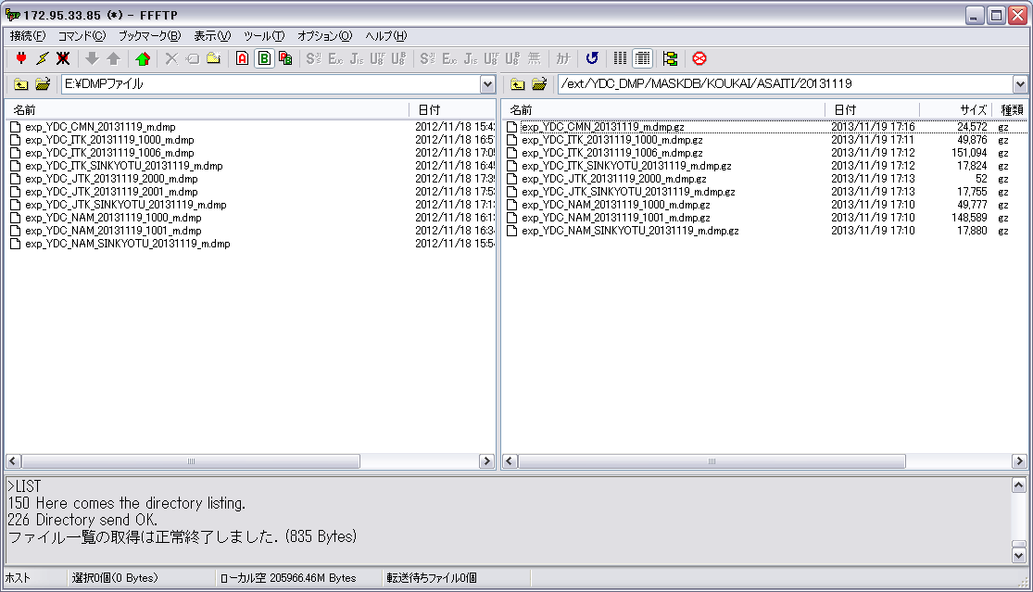













1‐8‐18

検証物２９
ダプファイル「exp_YDC_JTK_20131119_2001_m.dmp」のサイズが0で、関連な圧縮ダプファイルを用意しました。
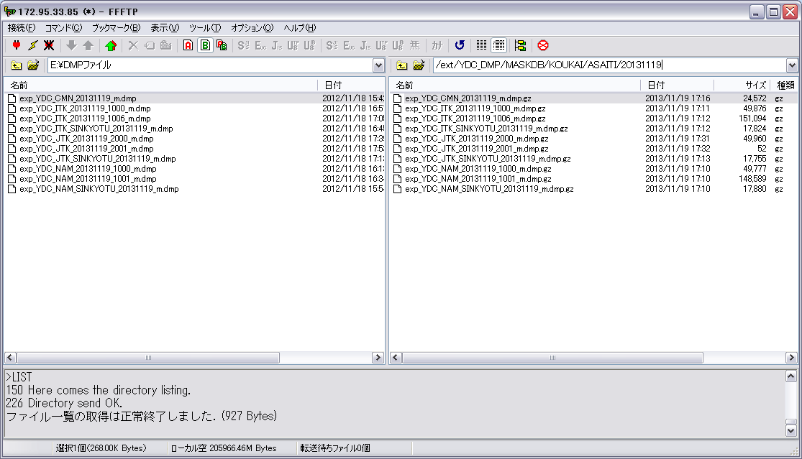













1‐8‐20

